Лист1
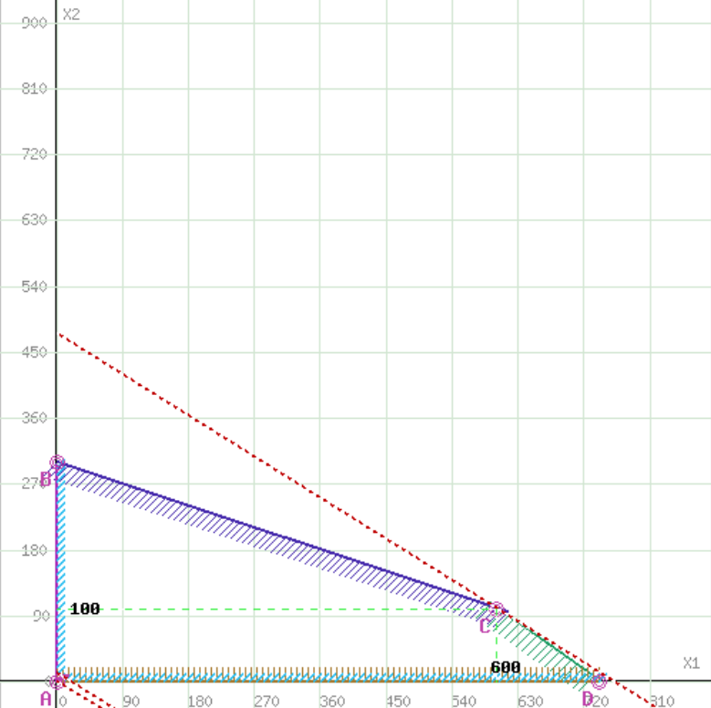
Номер итерации | БП | СБ | b | x1 | x2 | x3 | x4 | Симплексные отношения
 |  |  |  | 5 | 8 | 0 | 0
0 | x3 | 0 | 370 | 0.5 | 0.7 | 1 | 0 | 528.57142857
 | x4 | 0 | 90 | 0.1 | 0.3 | 0 | 1 | 300
 | Оценки |  | ∆0 | ∆1 | ∆2 | ∆3 | ∆4
 |  |  | 0 | -5 | -8 | 0 | 0
1 | x3 | 0 | 160 | 0.26666666667 | 0 | 1 | -2.3333333333 | 600
 | x2 | 8 | 300 | 0.33333333333 | 1 | 0 | 3.3333333333 | 900
 | Оценки |  | ∆0 | ∆1 | ∆2 | ∆3 | ∆4
 |  |  | 2400 | -2.3333333333 | 0 | 0 | 26.666666667
2 | x1 | 5 | 600 | 1 | 0 | 3.75 | -8.75
 | x2 | 8 | 100 | 0 | 1 | -1.25 | 6.25
 | Оценки |  | ∆0 | ∆1 | ∆2 | ∆3 | ∆4
 |  |  | 3800 | 0 | 0 | 8.75 | 6.25

